7.1.3.1. BUG RAPORU
ID | BUG - 016 [AU - EX]
Reporter: | Beril Z. Ovayurt | Assignee: |  | Status:
Type: | Functional | Severity: | Minor | Priority: | Medium
Environment: | Windows 11 Home Single Language 64 bit, Chrome Sürüm 141.0.7390.122
Summary: | Backend'den alt kategori verisi boş döndüğünde “Alt kategori bulunamadı” mesajı görüntülenmiyor
Description: | Backend'den alt kategori verisi boş döndüğünde, Exercises sayfasındaki alt kategori bileşeninde kullanıcıya “Alt kategori bulunamadı” mesajı gösterilmemektedir. Alt kategori listesi boş kalmaktadır.

Pre-conditions:
1 | Kullanıcı Exercises sayfasında olmalıdır.
2 | Alt kategori verilerinin backend'den alınması için gerekli API çağrısı yapılabilir durumda olmalıdır.
Steps to reproduce:
1 | Exercises sayfasına gidilir.
2 | Chrome DevTools → Network paneli açılır.
3 | Alt kategori verilerini getiren types API çağrısı bulunur ve Local Overrides → Override Content kullanılarak response boş veri dönecek şekilde değiştirilir.
4 | API response'u aşağıdaki şekilde düzenlenir: { "totalRecords": 0, "data": [] }
5 | Exercises sayfası yenilenir ve alt kategori bileşeni kontrol edilir.

Actual result: Backend response'u boş döndüğünde alt kategori listesi boş kalmaktadır.
Ancak kullanıcıya “Alt kategori bulunamadı” mesajı görüntülenmemektedir.

Expected result: Backend response'u boş döndüğünde alt kategori listesi boş gösterilmeli ve kullanıcıya “Alt kategori bulunamadı” mesajı görüntülenmelidir.

Attachments: | 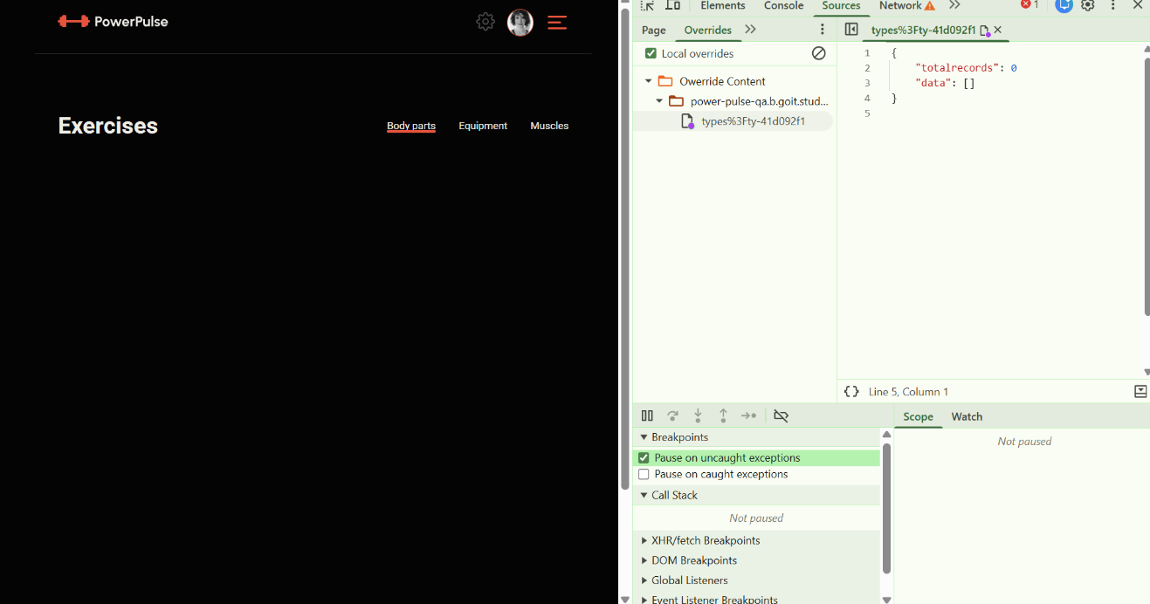
Additional info:

7.5.1. BUG RAPORU
ID | BUG - 017 [AU - EX]
Reporter: | Beril Z. Ovayurt | Assignee: |  | Status:
Type: | Functional | Severity: | Minor | Priority: | Medium
Environment: | Windows 11 Home Single Language 64 bit, Chrome Sürüm 141.0.7390.122
Summary: | ExercisesItem içerisinde 60 dakikalık egzersiz için yakılacak kalori yerine 3 dakikalık kalori değeri görüntüleniyor
Description: | Exercises sayfasındaki ExercisesItem bileşenlerinde görüntülenen kalori miktarı, müşteri yönergesinde belirtilen 60 dakikalık egzersiz için yakılacak kalori miktarıyla uyuşmamaktadır. Yapılan kontrolde, ExercisesItem modalında 3 dakika sonunda dinamik olarak hesaplanan kalori değerinin ExercisesItem üzerinde görüntülenen kalori değeriyle aynı olduğu görülmüştür.

Pre-conditions:
1 | Kullanıcı Exercises sayfasında olmalıdır.
2 | Bir egzersizin ExercisesItem bileşeni görüntüleniyor olmalıdır.
3 | Egzersiz modal penceresi açılabilir durumda olmalıdır.
Steps to reproduce:
1 | Exercises sayfasında bir egzersizin ExercisesItem bileşeni görüntülenir.
2 | ExercisesItem üzerinde görüntülenen kalori miktarı kontrol edilir.
3 | İlgili egzersizin Start butonuna tıklanır.
4 | Egzersiz modal penceresinde egzersiz 3 dakika boyunca çalıştırılır.
5 | 3 dakika sonunda dinamik olarak hesaplanan kalori değeri kontrol edilir.
6 | ExercisesItem üzerindeki kalori değeri ile modal pencerede hesaplanan kalori değeri karşılaştırılır.
Actual result: ExercisesItem üzerinde görüntülenen kalori değeri, egzersiz 3 dakika sonunda dinamik olarak hesaplanan kalori değeriyle aynıdır. Bu nedenle ExercisesItem içerisinde 60 dakikalık egzersiz için yakılacak kalori yerine 3 dakikalık kalori değeri görüntülenmektedir.

Expected result:ExercisesItem içerisinde egzersizin 60 dakika boyunca yapılması durumunda yakılacak kalori miktarı görüntülenmelidir.

Attachments: | 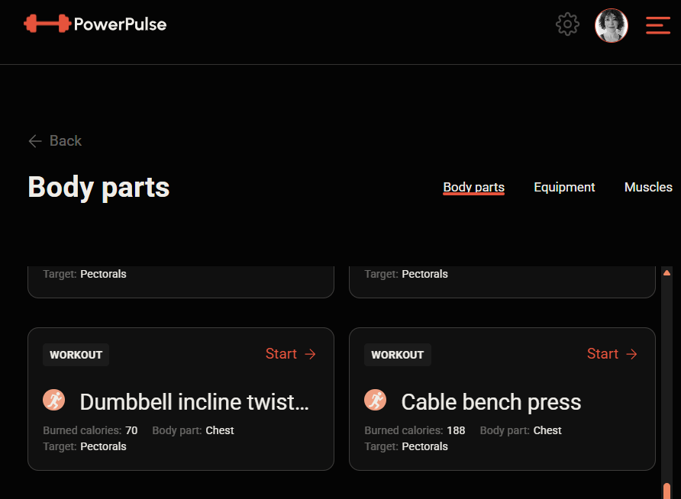 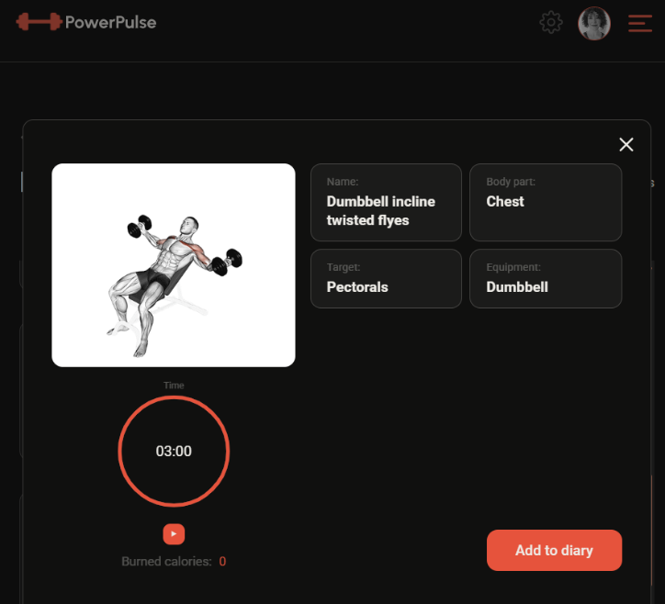
 | 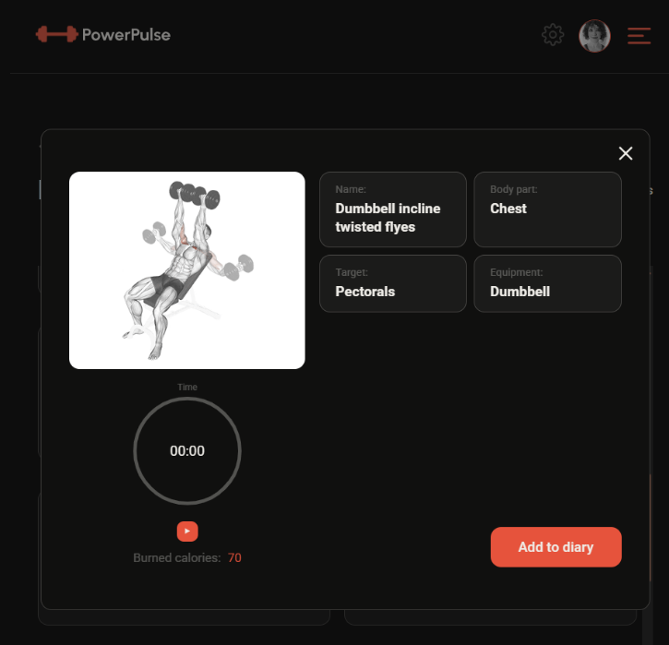
Additional info:

7.6.1. BUG RAPORU
ID | BUG - 018 [AU - EX]
Reporter: | Beril Z. Ovayurt | Assignee: |  | Status:
Type: | Functional | Severity: | Minor | Priority: | Medium
Environment: | Windows 11 Home Single Language 64 bit, Chrome Sürüm 141.0.7390.122
Summary: | Egzersiz modal penceresinde Cancel butonu görüntülenmiyor
Description: | Exercises sayfasında bir egzersizin tamamlanması için açılan modal pencerede, müşteri yönergesinde belirtilen Cancel butonu görüntülenmemektedir. Cancel butonunun modal pencereyi herhangi bir bilgi kaydetmeden kapatması beklenmektedir.

Pre-conditions:
1 | Kullanıcı Exercises sayfasında olmalıdır.
2 | Bir egzersiz için egzersiz modal penceresi açılmış olmalıdır.
Steps to reproduce:
1 | Exercises sayfasında bir egzersiz seçilir.
2 | Start butonuna tıklanır.
3 | Açılan egzersiz modal penceresi incelenir.
4 | Modal pencere içerisindeki kontrol ve butonlar kontrol edilir.
5
Actual result: Egzersiz modal penceresinde Cancel butonu görüntülenmemektedir.

Expected result: Egzersiz modal penceresinde Cancel butonu görüntülenmelidir.
Cancel butonuna tıklandığında modal pencere herhangi bir bilgi kaydetmeden kapanmalıdır.

Attachments: | 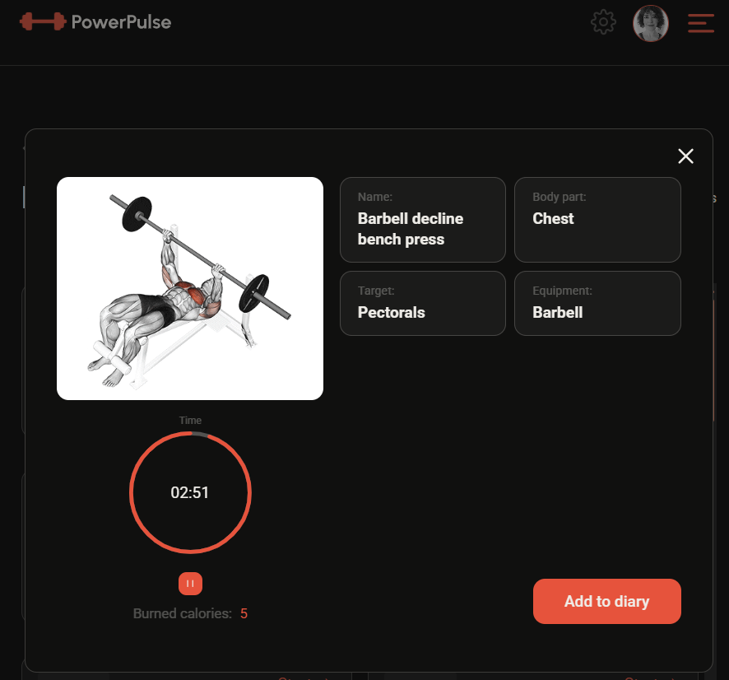
Additional info:

7.6.2.1. BUG RAPORU
ID | BUG 019 [AU - EX]
Reporter: | Beril Z. Ovayurt | Assignee: |  | Status:
Type: | Functional | Severity: | Minor | Priority: | High
Environment: | Windows 11 Home Single Language 64 bit, Chrome Sürüm 141.0.7390.122
Summary: | 3 dakikadan sonra egzersiz modalında zamanlayıcı ve dinamik kalori göstergeleri başlangıçtaki çalışma prensibiyle uyumsuz çalışıyor
Description: | Exercises sayfasındaki egzersiz modal penceresinde zamanlayıcı ve dinamik kalori hesabı, egzersizin ilk 3 dakikasında doğru şekilde çalışmaktadır. Ancak 3 dakika tamamlandıktan sonra Play/Pause butonlarının durumuna bağlı olarak zamanlayıcı ve dinamik kalori değerleri ekranda tutarsız şekilde görüntülenmektedir.

Pre-conditions:
1 | Kullanıcı Exercises sayfasında olmalıdır.
2 | Bir egzersizin modal penceresi açılmış olmalıdır.
3 | Egzersiz başlatılmış olmalıdır.
Steps to reproduce:
1 | İlk 3 dakika boyunca zamanlayıcı ve dinamik kalori değeri gözlemlenir.
2 | 3 dakika tamamlandıktan sonra egzersize devam edilir.
3 | Bir süre beklenir ve Pause butonuna tıklanır.
4 | Görüntülenen zaman ve dinamik kalori değeri kontrol edilir.
5 | Play butonuna tıklanır.
6 | Görüntülenen zaman ve dinamik kalori değeri tekrar kontrol edilir.
7 | Play/Pause işlemi tekrarlandığında aynı davranış gözlemlenir.

Actual result: İlk 3 dakika boyunca zamanlayıcı ve dinamik kalori değeri normal şekilde görüntülenmektedir.
3 dakikadan sonra Pause butonuna tıklandığında geçen süre görüntülenirken, dinamik kalori değeri ExercisesItem içindeki kalori değeriyle aynı değeri göstermektedir.
Play butonuna tekrar tıklandığında dinamik kalori değeri artmış olarak görüntülenirken, zamanlayıcı 00:00 olarak görüntülenmektedir.
Play/Pause işlemleri tekrarlandığında zamanlayıcı ile dinamik kalori değerinin görüntülenmesi arasındaki bu tutarsızlık tekrarlanmaktadır.
Expected result: 3 dakikadan sonra da zamanlayıcı ve dinamik kalori değeri egzersizin geçen süresini doğru ve tutarlı şekilde göstermeli;
Play/Pause işlemleri sonrasında her iki değer de güncel egzersiz süresini doğru şekilde yansıtmalıdır.

Attachments: | 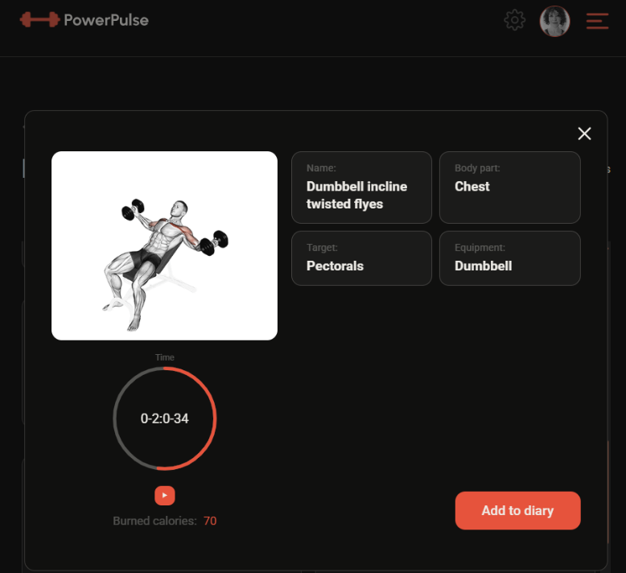 
 | 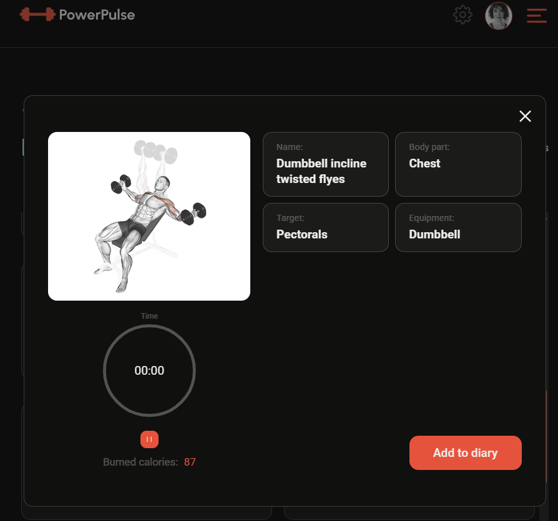
Additional info:

7.6.3. ADD TO DIARY DAVRANIŞI
ID | TC - 041 [AU - EX] | Target Description: | Add to diary butonu davranışı - Backend
Type | Fonksiyonel |  | Priority: | High
Pre-conditions:
1 | Kullanıcı egzersiz modal penceresini açmış olmalı
2 | Geçerli bir süre girilmiş olmalı
Steps
Step |  |  | Expected result |  | Pass | Fail | Bug report ID
1 | Add to Diary butonu tıklanır, |  | Backend'e POST /diary/exercises isteği gönderilir. |  | ☑
2 | Gönderilen request body kontrol edilir. |  | Request body'de date, exercise, time ve calories parametreleri doğru değerlerle gönderilir |  | ☑
3 | Backend response'u kontrol edilir. |  | Backend başarılı işlem sonucunda Başarılı HTTP response'u döner ve kaydedilen egzersiz bilgilerini response'ta verir. |  | ☑
4 | Diary bileşeni kontrol edilir. |  | Eklenen egzersiz Diary listesinde görüntülenir. |  | ☑
5
6
7
Executor: |  | Beril Z. Ovayurt |  | Date: | 2026-08-02
Attachments: |  | 